Fig1
Figur 1. Vuxna svenska och utländska museibesökare fördelade på kön 2019. Procentandel per museum, genomsnitt för samtliga museer och könsfördelningen i riket |  |  |  | Till innehållsförteckning

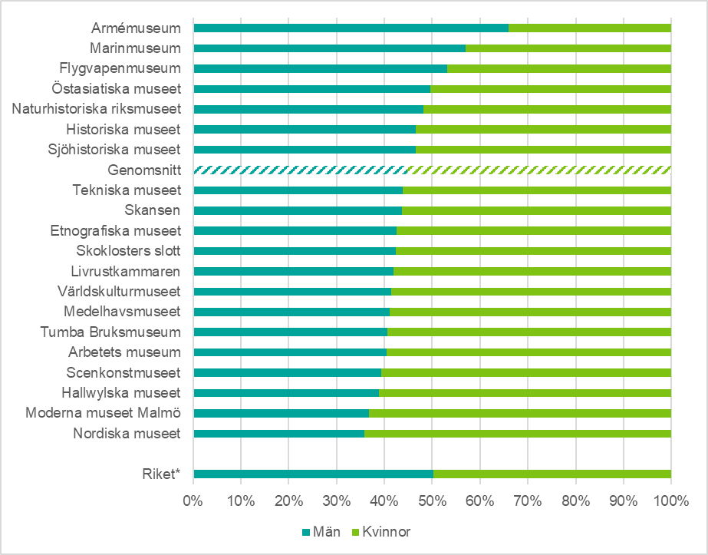
 | Museum | Män | Kvinnor
 | Riket* | 50 | 50

 | Nordiska museet | 36 | 64
 | Moderna museet Malmö | 37 | 63
 | Hallwylska museet | 39 | 61
 | Scenkonstmuseet | 39 | 61
 | Arbetets museum | 40 | 60
 | Tumba Bruksmuseum | 41 | 59
 | Medelhavsmuseet | 41 | 59
 | Världskulturmuseet | 41 | 59
 | Livrustkammaren | 42 | 58
 | Skoklosters slott | 42 | 58
 | Etnografiska museet | 43 | 57
 | Skansen | 44 | 56
 | Tekniska museet | 44 | 56
 | Genomsnitt | 45 | 55
 | Sjöhistoriska museet | 47 | 53
 | Historiska museet | 47 | 53
 | Naturhistoriska riksmuseet | 48 | 52
 | Östasiatiska museet | 50 | 50
 | Flygvapenmuseum | 53 | 47
 | Marinmuseum | 57 | 43
 | Armémuseum | 66 | 34
* Källa: Statistiska centralbyrån 2020.

Fig2
Figur 2. Vuxna svenska och utländska museibesökare fördelade på ålder 2019. Procentandel per museum, genomsnitt för samtliga museer och åldersfördelningen i riket |  |  |  |  |  | Till innehållsförteckning

 | 19–29 år | 30–44 år | 45–64 år | 65 år eller äldre
Riket* | 17.921300326 | 24.85769443 | 31.521988663 | 25.699016581
Tumba Bruksmuseum | 5.4455445545 | 28.217821782 | 35.643564356 | 30.693069307
Tekniska museet | 8.8235294118 | 55.190311419 | 24.048442907 | 11.937716263
Sjöhistoriska museet | 9.9099099099 | 46.621621622 | 27.815315315 | 15.653153153
Arbetets museum | 13.907284768 | 44.370860927 | 21.19205298 | 20.529801325
Marinmuseum | 14.720194647 | 32.603406326 | 30.656934307 | 22.01946472
Scenkonstmuseet | 16.554054054 | 42.060810811 | 22.972972973 | 18.412162162
Flygvapenmuseum | 16.86746988 | 35.823293173 | 30.722891566 | 16.586345382
Skoklosters slott | 17.538461538 | 29.435897436 | 33.230769231 | 19.794871795
Östasiatiska museet | 18.20083682 | 28.870292887 | 30.125523013 | 22.80334728
Etnografiska museet | 19.691119691 | 29.922779923 | 28.571428571 | 21.814671815
Livrustkammaren | 20.022753129 | 24.971558589 | 31.058020478 | 23.947667804
Genomsnitt | 20.477526331 | 34.417690939 | 27.530624568 | 17.574158162
Naturhistoriska riksmuseet | 20.557491289 | 46.864111498 | 22.473867596 | 10.104529617
Skansen | 22.742748196 | 40.160697263 | 23.396431976 | 13.700122566
Hallwylska museet | 23.814541623 | 23.498419389 | 37.51317176 | 15.173867229
Historiska museet | 24.438202247 | 30.547752809 | 31.390449438 | 13.623595506
Världskulturmuseet | 26.02739726 | 39.269406393 | 20.776255708 | 13.926940639
Armémuseum | 29.430719656 | 31.686358754 | 25.026852846 | 13.856068743
Medelhavsmuseet | 30.093457944 | 32.14953271 | 22.242990654 | 15.514018692
Nordiska museet | 31.906614786 | 21.595330739 | 31.128404669 | 15.369649805
Moderna museet Malmö | 38.858195212 | 24.493554328 | 20.626151013 | 16.022099448
 | Museum | 19–29 år | 30–44 år | 45–64 år | 65 år eller äldre
 | Riket* | 18 | 25 | 32 | 26

 | Tumba Bruksmuseum | 5 | 28 | 36 | 31
 | Tekniska museet | 9 | 55 | 24 | 12
 | Sjöhistoriska museet | 10 | 47 | 28 | 16
 | Arbetets museum | 14 | 44 | 21 | 21
 | Marinmuseum | 15 | 33 | 31 | 22
 | Scenkonstmuseet | 17 | 42 | 23 | 18
 | Flygvapenmuseum | 17 | 36 | 31 | 17
 | Skoklosters slott | 18 | 29 | 33 | 20
 | Östasiatiska museet | 18 | 29 | 30 | 23
 | Etnografiska museet | 20 | 30 | 29 | 22
 | Livrustkammaren | 20 | 25 | 31 | 24
 | Genomsnitt | 20 | 34 | 28 | 18
 | Naturhistoriska riksmuseet | 21 | 47 | 22 | 10
 | Skansen | 23 | 40 | 23 | 14
 | Hallwylska museet | 24 | 23 | 38 | 15
 | Historiska museet | 24 | 31 | 31 | 14
 | Världskulturmuseet | 26 | 39 | 21 | 14
 | Armémuseum | 29 | 32 | 25 | 14
 | Medelhavsmuseet | 30 | 32 | 22 | 16
 | Nordiska museet | 32 | 22 | 31 | 15
 | Moderna museet Malmö | 39 | 24 | 21 | 16
* Källa: Statistiska centralbyrån 2020.

Fig3
Figur 3. Vuxna svenska och utländska museibesökares fördelning på geografisk hemvist i förhållande till museets placering 2019. Procentandel per museum och genomsnitt för samtliga museer |  |  |  |  |  |  |  | Till innehållsförteckning
 | Kommunen | Övriga länet | Övriga Sverige | Övriga Norden | Övriga Europa | Övriga världen
Skoklosters slott | 3.8766519824 | 17.797356828 | 56.299559471 | 3.7004405286 | 11.894273128 | 6.4317180617
Livrustkammaren | 11.558307534 | 7.8431372549 | 18.524251806 | 5.1083591331 | 37.564499484 | 19.401444788
Nordiska museet | 12.596899225 | 8.5271317829 | 17.829457364 | 1.9379844961 | 31.976744186 | 27.131782946
Historiska museet | 14.226804124 | 10.859106529 | 15.120274914 | 3.3676975945 | 37.04467354 | 19.381443299
Armémuseum | 17.727717924 | 10.96963761 | 19.196865818 | 3.1341821743 | 35.847208619 | 13.124387855
Flygvapenmuseum | 19.752321981 | 12.043343653 | 44.210526316 | 2.1671826625 | 16.996904025 | 4.8297213622
Skansen | 25.97103803 | 10.650967655 | 9.3111381784 | 6.2660711869 | 35.80998782 | 11.990797131
Sjöhistoriska museet | 27.852004111 | 17.26618705 | 6.5775950668 | 3.9054470709 | 33.504624872 | 10.894141829
Genomsnitt | 28.255255231 | 17.658711758 | 22.073538199 | 3.6654041266 | 19.874888049 | 8.4722026365
Hallwylska museet | 29.6404276 | 17.103984451 | 34.985422741 | 2.5267249757 | 10.301263362 | 5.4421768707
Naturhistoriska riksmuseet | 29.752066116 | 26.584022039 | 31.680440771 | 2.3415977961 | 6.7493112948 | 2.8925619835
Östasiatiska museet | 31.157894737 | 20.631578947 | 20 | 6.3157894737 | 15.157894737 | 6.7368421053
Moderna museet Malmö | 31.560283688 | 13.475177305 | 11.34751773 | 8.5106382979 | 27.127659574 | 7.9787234043
Medelhavsmuseet | 33.151183971 | 23.315118397 | 23.679417122 | 1.8214936248 | 13.661202186 | 4.3715846995
Tumba Bruksmuseum | 33.834586466 | 52.631578947 | 6.7669172932 | 1.8796992481 | 2.6315789474 | 2.2556390977
Etnografiska museet | 39.332096475 | 25.60296846 | 20.964749536 | 1.1131725417 | 10.204081633 | 2.7829313544
Scenkonstmuseet | 40.176322418 | 9.6977329975 | 9.5717884131 | 6.2972292191 | 29.219143577 | 5.0377833753
Arbetets museum | 44.375 | 9.375 | 36.25 | 1.875 | 5 | 3.125
Tekniska museet | 44.690265487 | 27.433628319 | 18.879056047 | 2.6548672566 | 4.5722713864 | 1.7699115044
Världskulturmuseet | 45.617977528 | 13.707865169 | 18.202247191 | 4.7191011236 | 12.359550562 | 5.393258427
 | Museum | Kommunen | Övriga länet | Övriga Sverige | Övriga Norden | Övriga Europa | Övriga världen
 | Skoklosters slott | 4 | 18 | 56 | 4 | 12 | 6
 | Livrustkammaren | 12 | 8 | 19 | 5 | 38 | 19
 | Nordiska museet | 13 | 9 | 18 | 2 | 32 | 27
 | Historiska museet | 14 | 11 | 15 | 3 | 37 | 19
 | Armémuseum | 18 | 11 | 19 | 3 | 36 | 13
 | Flygvapenmuseum | 20 | 12 | 44 | 2 | 17 | 5
 | Skansen | 26 | 11 | 9 | 6 | 36 | 12
 | Sjöhistoriska museet | 28 | 17 | 7 | 4 | 34 | 11
 | Genomsnitt | 28 | 18 | 22 | 4 | 20 | 8
 | Hallwylska museet | 30 | 17 | 35 | 3 | 10 | 5
 | Naturhistoriska riksmuseet | 30 | 27 | 32 | 2 | 7 | 3
 | Östasiatiska museet | 31 | 21 | 20 | 6 | 15 | 7
 | Moderna museet Malmö | 32 | 13 | 11 | 9 | 27 | 8
 | Medelhavsmuseet | 33 | 23 | 24 | 2 | 14 | 4
 | Tumba Bruksmuseum | 34 | 53 | 7 | 2 | 3 | 2
 | Etnografiska museet | 39 | 26 | 21 | 1 | 10 | 3
 | Scenkonstmuseet | 40 | 10 | 10 | 6 | 29 | 5
 | Arbetets museum | 44 | 9 | 36 | 2 | 5 | 3
 | Tekniska museet | 45 | 27 | 19 | 3 | 5 | 2
 | Världskulturmuseet | 46 | 14 | 18 | 5 | 12 | 5

Fig4
Figur 4. Vuxna svenska museibesökare fördelade på utbildningsnivå 2019. Procentandel per museum, genomsnitt för samtliga museer och hos rikets befolkning |  |  |  |  | Till innehållsförteckning
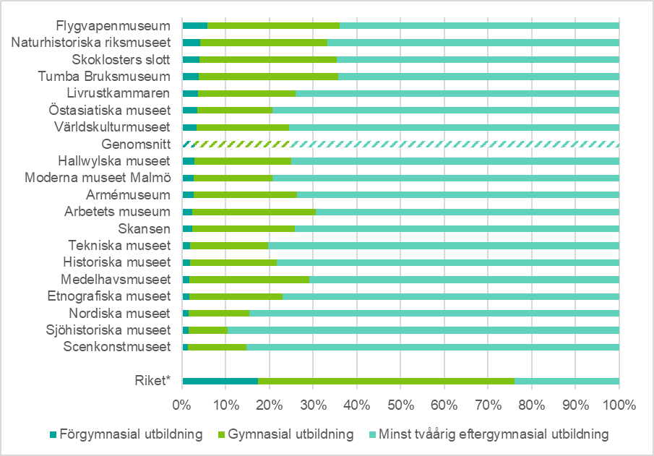
 | Museum | Förgymnasial utbildning | Gymnasial utbildning | Minst tvåårig eftergymnasial utbildning
 | Riket* | 17 | 59 | 24

 | Scenkonstmuseet | 1 | 13 | 85
 | Sjöhistoriska museet | 1 | 9 | 90
 | Nordiska museet | 2 | 14 | 85
 | Etnografiska museet | 2 | 21 | 77
 | Medelhavsmuseet | 2 | 27 | 71
 | Historiska museet | 2 | 20 | 78
 | Tekniska museet | 2 | 18 | 80
 | Skansen | 2 | 24 | 74
 | Arbetets museum | 2 | 28 | 69
 | Armémuseum | 3 | 24 | 74
 | Moderna museet Malmö | 3 | 18 | 79
 | Hallwylska museet | 3 | 22 | 75
 | Genomsnitt | 3 | 22 | 75
 | Världskulturmuseet | 3 | 21 | 76
 | Östasiatiska museet | 3 | 17 | 79
 | Livrustkammaren | 4 | 22 | 74
 | Tumba Bruksmuseum | 4 | 32 | 64
 | Skoklosters slott | 4 | 31 | 65
 | Naturhistoriska riksmuseet | 4 | 29 | 67
* Källa: Statistiska centralbyrån 2020. Personer 16-74 år. | Flygvapenmuseum | 6 | 30 | 64

Fig5
Figur 5. Vuxna svenska museibesökare fördelade på antal museibesök 2019. Procentandel per museum och genomsnitt för samtliga museer |  |  |  |  |  | Till innehållsförteckning

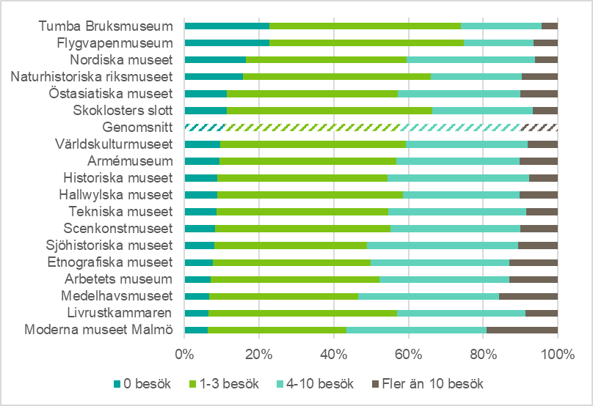
 | Museum | 0 besök | 1-3 besök | 4-10 besök | Fler än 10 besök
 | Moderna museet Malmö | 6 | 37 | 38 | 19
 | Livrustkammaren | 6 | 50 | 34 | 9
 | Medelhavsmuseet | 7 | 40 | 38 | 16
 | Arbetets museum | 7 | 45 | 35 | 13
 | Etnografiska museet | 8 | 42 | 37 | 13
 | Sjöhistoriska museet | 8 | 41 | 40 | 11
 | Scenkonstmuseet | 8 | 47 | 35 | 10
 | Tekniska museet | 9 | 46 | 37 | 8
 | Hallwylska museet | 9 | 50 | 31 | 10
 | Historiska museet | 9 | 46 | 38 | 8
 | Armémuseum | 9 | 47 | 33 | 10
 | Världskulturmuseet | 9 | 50 | 33 | 8
 | Genomsnitt | 11 | 47 | 33 | 10
 | Skoklosters slott | 11 | 55 | 27 | 7
 | Östasiatiska museet | 11 | 46 | 33 | 10
 | Naturhistoriska riksmuseet | 16 | 50 | 24 | 10
 | Nordiska museet | 16 | 43 | 34 | 6
 | Flygvapenmuseum | 23 | 52 | 19 | 7
 | Tumba Bruksmuseum | 23 | 51 | 22 | 4

Fig6
Figur 6. Antal anläggnings- och verksamhetsbesök vid museer som har gått från entréavgift till fri entré (förändring), respektive museer som inte har fått en förändrad entréavgift (ej förändring) under perioden 2013–2019 |  |  |  |  |  |  |  |  | Till innehållsförteckning

* För detaljer se tabell 14.

Grupp | 2013 | 2014 | 2015 | 2016 | 2017 | 2018 | 2019 | Antal museer
Anläggningsbesök: Förändring | 1,413,763 | 1,754,669 | 1,519,619 | 2,177,957 | 1,983,149 | 1,877,563 | 2,041,110 | 10
Anläggningsbesök: Ej förändring | 1,697,321 | 1,657,555 | 1,647,586 | 1,614,164 | 1,574,784 | 1,445,524 | 1,697,831 | 3
Verksamhetsbesök: Förändring | 919,305 | 1,083,486 | 1,079,529 | 1,606,847 | 1,422,289 | 1,422,819 | 1,516,115 | 8
Verksamhetsbesök: Ej förändring | 3,280,238 | 3,629,077 | 3,566,683 | 3,590,016 | 3,773,086 | 3,615,251 | 3,965,357 | 12

